Накладная-№3
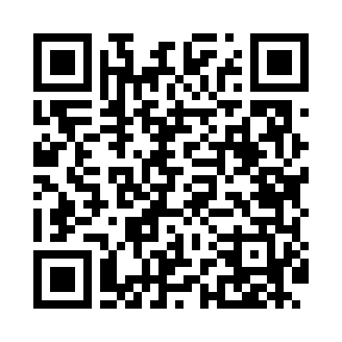
Номер товарно-транспортной накладной: |  |  | Торговый представитель: Amriyev Muhammad
Поставщик: Toshkent falcon fly 2 |  |  | Телефон торгового представителя: +998972880505
Дата отгрузки: 23.12.2025 |  |  | Контрагент: """" Klient
Дата консигнации: |  |  | Адрес:
Доставщик: |  |  | Телефон:
Телефон доставщика:
Время заказа: 23.12.2025 14:12:01
№ | Штрих-код | Название товаров (работ,услуг) | Количество | Количество в кейсе | Цена | Сумма
 |  |  | 40 |  |  | 60
1 | 3567802835126 | Пластмассовый столовый поднос LB1002, 30×20 с м, XP-35-12 | 20 | 20 шт. | 0.90 | 18
2 | 6916050480591 | Ҳисоб варақаси учун подставка XP-5-9 | 20 | 20 шт. | 2.10 | 42
Итого: 60$|->UZS: 750,000.00

